Como ver detalle cuenta por pag
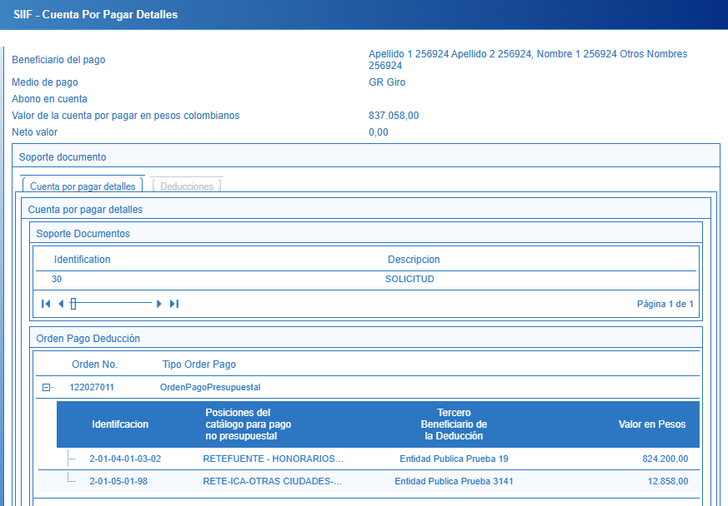
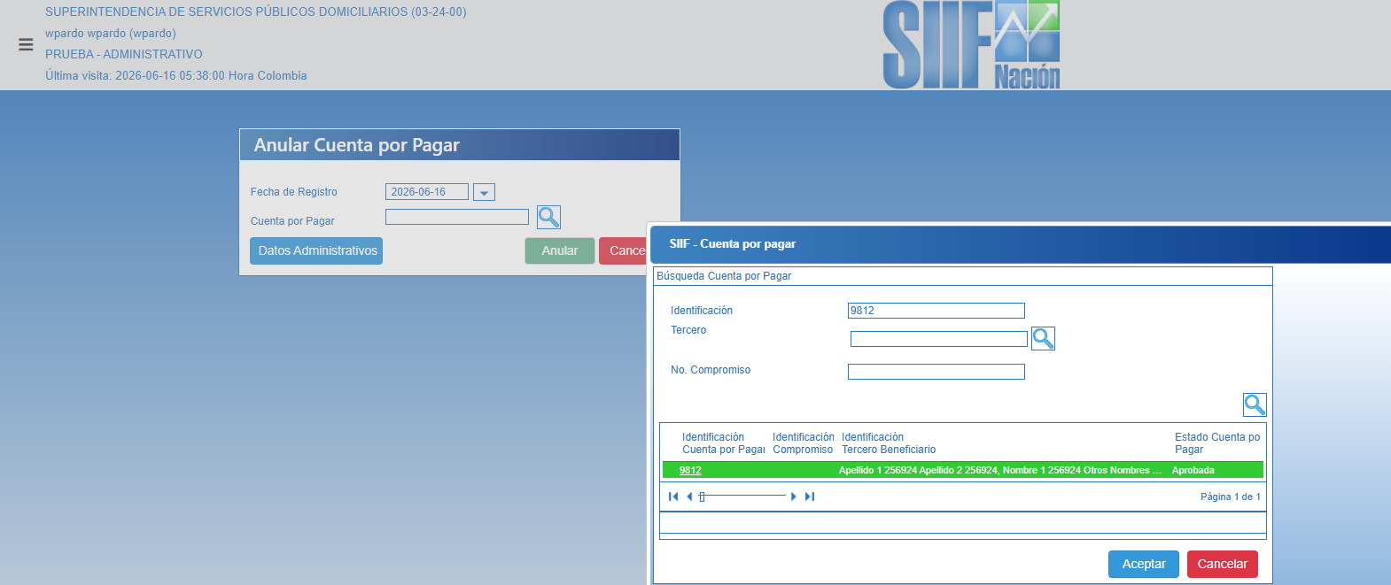

Al dar clic en el numero de indentificacion Cuenta por pagar , se puede ver el detalle de las deducciones que se pretendian devolver

